Worksheet
 | Alklima B.V.
 | Van Hennaertweg 29
 | 2952 CA Alblasserdam
 | NEDERLAND
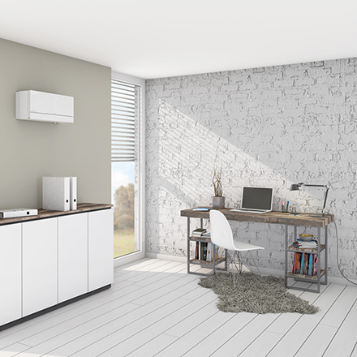
Code | VL-100 EU5
Product | Lossnay WTW-unit wanduitvoering tbv standenschakelaar

Vermogen & prestaties
Naam |  | Waarde | Eenheid
Range energieklasse ventilatie |  | [G - A+]

Elektrische gegevens
Naam |  | Waarde | Eenheid
Voeding, fase & frequentie ventilatie |  | 230V /1~N+a /50
Afzekering apparaat |  | 16 | A

Technische gegevens
Naam |  | Waarde | Eenheid
Toevoerfilter volgens ISO 16890-1:2016 |  | ISO Coarse
Afvoerfilter volgens ISO 16890-1:2016 |  | ISO Coarse
Type motor |  | AC

Afmetingen & aansluitingen
Naam |  | Waarde | Eenheid
Woningaansluiting bovenkant |  | Nee
Dakaansluiting bovenkant |  | Nee
Afmetingen (HxBxD) |  | 265 × 625 × 200 | mm
Gewicht |  | 7.5 | kg

Uitvoering & werking
Naam |  | Waarde | Eenheid
Geschikt voor wandmontage |  | Ja
Materiaal behuizing |  | Kunststof
Met constante druk regeling |  | Nee
Met constant volume regeling |  | Nee
Met digitaal display |  | Nee
Geschikt voor (extra) (RV) vochtsensor |  | Nee
Geschikt voor (extra) kooldioxide (CO2) sensor |  | Nee
Met bedrade bediening |  | Nee
Met bypass |  | Nee
Geschikt voor bedrade bediening |  | Nee
Met verwarmingsbatterij |  | Nee
Met verwarmingselement |  | Nee

Overige gegevens
Naam |  | Waarde | Eenheid
Met interne (RV) vochtsensor |  | Nee
Met zoneregelaar |  | Nee
Geschikt voor zoneregelaar |  | Nee
Aansluitingen buitenluchtzijdig |  | Steekeind
Opgenomen vermogen volgens EN 13141-7 |  | 0.03 | kW
Thermisch rendement volgens EN 13141-7 |  | 723 | %
Type toerenregeling |  | Separaat
Woningaansluiting onderzijde |  | Nee
Woningaansluiting zijkant links |  | Nee
Woningaansluiting zijkant rechts |  | Nee
Dakaansluiting zijkant |  | Nee

